Materiales Electrónica
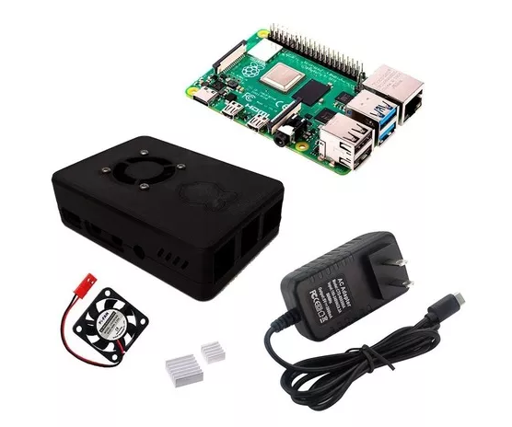
Item | Nombre | Descripción | Imagen referencial | Precio (soles)
1 | Pantalla De 5'' Hdmi Para Raspberry Pi 3 | Es pequeño y simple, se puede utilizar esta pantalla con cualquier computadora que tenga salida HDMI, y su forma lo hace fácil de colocar en un case o en carcasa. |  | 190
2 | Kit Raspberry Pi 4 Model B 4gb Ram | - Raspberry Pi 4 Model B de 4GB RAM - Case de plástico PLA con ventilador 5V - Disipadores de aluminio (2 piezas) - Fuente 5V 3A USB tipo C |  | 339 | https://articulo.mercadolibre.com.pe/MPE-438137565-kit-raspberry-pi-4-model-b-4gb-ram-_JM?quantity=1#position=1&type=item&tracking_id=a82c5edb-3b77-488b-ba5b-8f9d9a9fd421
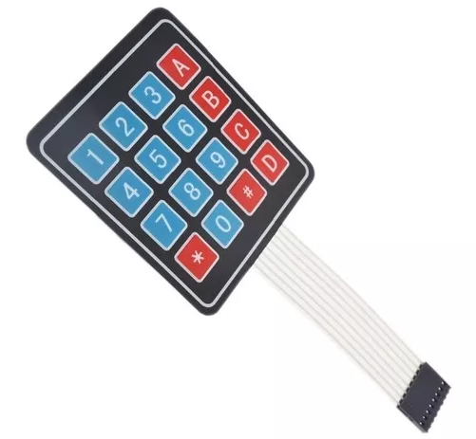
3 | Teclado Matricial 4x4 Para Arduino Y Pic | Makercreativostor | "Especificaciones Voltaje de Alimentación Máximo 24V Corriente de Alimentación Máxima 30mA" |  | 7 | https://articulo.mercadolibre.com.pe/MPE-423003365-teclado-matricial-4x4-para-arduino-y-pic-makercreativostor-_JM#position=1&type=item&tracking_id=0ff72140-160b-4f50-b291-cd59dfbada13
4 | Termofil para evitar contacto, cables y cinta aislante | Protección |  | 20 | https://www.youtube.com/watch?v=zsqXbjzLkqE
5 | Sensor de Temperatura LM35 | Para monitoreo en la axila |  | 6 | https://www.youtube.com/watch?v=zsqXbjzLkqE
5 | MPXV7002DP | Para hacer un espirometro |  | 50 | https://www.mouser.pe/ProductDetail/NXP-Semiconductors/MPXV7002DP?qs=N2XN0KY4UWXOkdT07YYQaw%3D%3D | http://langster1980.blogspot.com/2017/04/using-mpx7002dp-differential-pressure.html | https://www.youtube.com/results?search_query=Create+a+Spirometer+using+the+MPX7002DP+ | https://articulo.mercadolibre.com.pe/MPE-425268719-sensor-de-presion-freescale-mpxv5100dp-arduino-microchi-ziff-_JM?quantity=1#position=8&type=item&tracking_id=00856e5e-6796-4983-aac1-b6ac63f14d91 | http://langster1980.blogspot.com/2017/04/create-spirometer-using-msp7002dp.html
5 | DESIGNFLEX PSF100A SERIES | Pressure / Vacuum / Differential switches Set Points from 0.1" to 50.0" H2O Patented shock and vibration resistance Miniature size, lightweight, low cost |  | 6 | https://www.worldmagnetics.com/our-switches/designflex-switches/psf100a-switch-series-pressure-vacuum-differential.html
6 | MOTOR DC | Motor modelo ET-WGM46 con certificación: CE, Rohs, ISO9001; ISO14001 con torque de 30kg.cm | 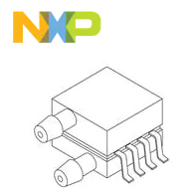 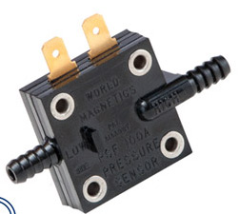 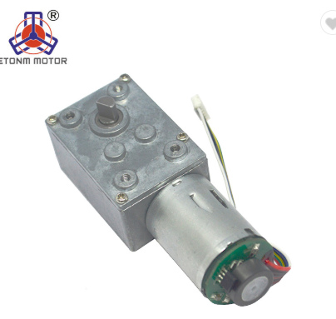 | 100 | https://spanish.alibaba.com/product-detail/gear-motor-dc-motor-70-rpm-24v-dc-motors-62312858916.html?spm=a2700.8699010.normalList.7.1c9320ab71NGaZ
7 | Driver L298N | Neuftech L298N Dual H Puente DC de Conductor del Motor de Pasos | 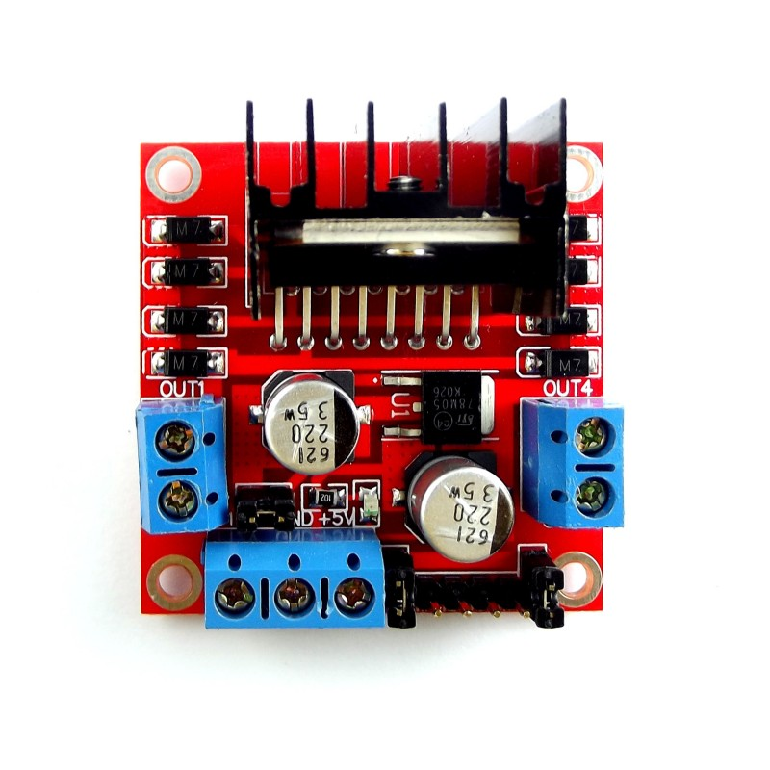 | 23 | https://www.amazon.es/Neuftech-Puente-conductor-controlador-arduino/dp/B01KBTNHS6/ref=sr_1_3?dchild=1&keywords=L298n&qid=1585976679&sr=8-3
 |  |  | Total | 741

